認証
目次
1 | 認証処理追加
2 | Graphql APIの追加

1 | 認証処理追加
「amplify add auth」コマンドで認証処理を追加する
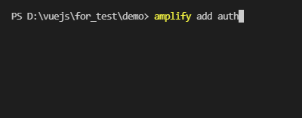
1.1

「Default configuration」を選択する
1.2

メールアドレスでサインしたいため、「Email」を選択する
1.3

設定はこれで結構なので、「No, I am done.」を選択する
1.4

「amplify push」コマンドでバックエンド側を構築する
1.5

設定した内容を確認して、よければ、「yes」にする
1.6

ここまででユーザ認証処理追加が完了します。
追加された認証処理を使う為のソースコードはデモとソースコードを参考してください
※amplifyチームが作ってくれた、Vuejs用Amplify UIを使うため、「npm i @aws-amplify/ui-vue」コマンドでインストールする必要がある

2 | Graphql APIの追加

APIを追加する「amplify add api」コマンドをたたく
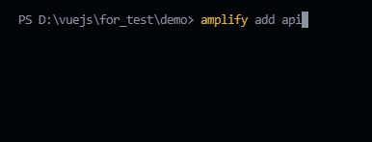
2.1

「Graphql」を選択する
2.2

Authourizatin modes(認証方法)はAPIキーではなく、Amazon Cognito User Poolを使うため、そこを変更します。他項目はデフォルトでよい
2.3

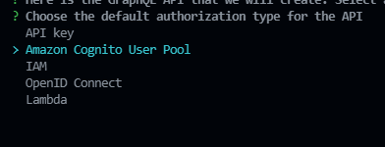

設定はこれでよいので、「no」にする
2.4

「Continue」を選択し、続く
2.5

Graphqlのスキーマタイプを「Single object with fields...」に選択する
2.6

Graphqlのスキーマを今すぐ編集したいため、「yes」にする
2.7

IDEの選択については、Cloud9の場合もVisual Studio Codeの選択で、よい
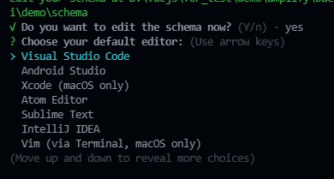
2.8

デフォルトのGraphqlのスキーマを図のように変更する(ソースコード参照)
2.9

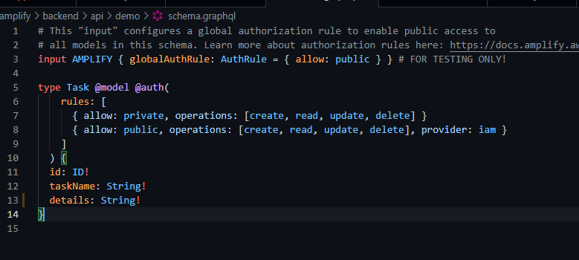

「amplify push」コマンドで現在の設定でバックエンドを構築する
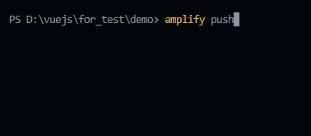
2.10

追加・変更になった点を確認して、「yes」
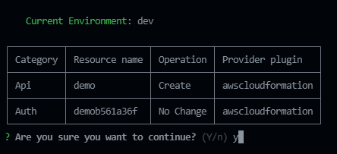
2.11

APIキーの作成「yes」、
名前:「任意入力」、
APIキーの有効期限:「任意日数入力」
2.12

Graphqlのソースを作成する:「yes」,
ソースの言語:「javascript」,
Graphqlのファイルパスとパターン:「デフォルト」,
Graphqlの各operationsファイルを作成/更新:「yes」,
Graphqlステートメントの深さ:「2」
2.13

これでGraphql APIの作成が完了しました

